custo_total_violencia
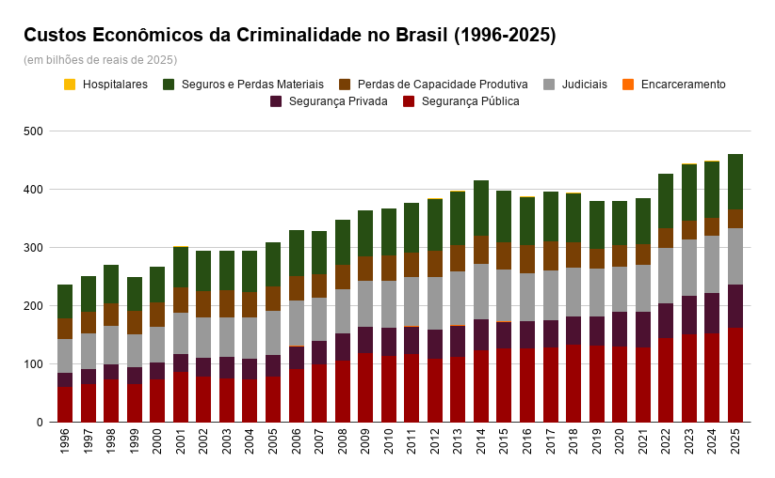
ano | pib_deflacionado | seguranca_publica | part_pib_seg_pub | seguranca_privada | part_pib_seg_priv | encarceramento | part_pib_encar | seguros_&_danos_materiais | part_pib_seguros | processos_judiciais | part_pib_justica | perdas_produtivas | part_pib_perdas_prod | servicos_medicos | part_pib_serv_med | custo_total_violencia
1996 | 4,663,845,562,114.11 | 61,364,441,754.00 | 1.3157 | 40,366,527,854.00 | 0.8655 | 1,446,022,349.00 | 0.0310 | 57,879,835,916 | 1.2410 | 23,898,499,874.00 | 0.5124 | 35,506,036,882.11 | 0.7613 | 102,523,367.93 | 0.002198 | 220,563,888,002.00
1997 | 4,934,975,640,784.24 | 65,982,892,575.60 | 1.3370 | 37,135,542,427.00 | 0.7525 | 1,619,777,707.00 | 0.0328 | 61,547,509,186 | 1.2472 | 25,205,563,960.00 | 0.5108 | 36,953,377,627.05 | 0.7488 | 102,564,603.05 | 0.002078 | 228,547,228,091.00
1998 | 5,105,791,358,580.63 | 72,907,638,318.90 | 1.4279 | 42,441,414,300.00 | 0.8312 | 1,666,050,435.00 | 0.0326 | 66,093,872,108 | 1.2945 | 26,589,354,859.00 | 0.5208 | 38,743,191,944.29 | 0.7588 | 118,336,341.70 | 0.002318 | 248,559,858,311.00
1999 | 5,099,605,604,048.78 | 66,020,988,933.90 | 1.2946 | 36,136,320,299.00 | 0.7086 | 1,570,198,153.00 | 0.0308 | 57,414,668,877 | 1.1259 | 28,045,547,787.00 | 0.5500 | 39,870,694,053.01 | 0.7818 | 156,880,808.20 | 0.003076 | 229,215,298,915.00
2000 | 5,304,346,972,234.87 | 73,399,960,487.70 | 1.3838 | 34,095,733,217.00 | 0.6428 | 1,771,040,634.00 | 0.0334 | 61,045,176,288 | 1.1509 | 29,562,897,775.00 | 0.5573 | 42,076,034,750.07 | 0.7932 | 144,444,939.80 | 0.002723 | 242,095,288,096.00
2001 | 5,408,859,154,773.73 | 86,291,182,038.60 | 1.5954 | 42,515,212,215.00 | 0.7860 | 1,853,426,425.00 | 0.0343 | 70,236,660,258 | 1.2985 | 31,145,691,522.00 | 0.5758 | 43,860,712,152.48 | 0.8109 | 139,266,784.30 | 0.002575 | 276,042,151,401.00
2002 | 5,517,031,684,759.99 | 77,804,485,605.00 | 1.4103 | 40,916,499,484.00 | 0.7416 | 1,991,405,194.00 | 0.0361 | 68,941,845,831 | 1.2496 | 32,798,939,428.00 | 0.5945 | 45,563,978,749.18 | 0.8259 | 133,196,244.90 | 0.002414 | 268,150,350,541.00
2003 | 5,734,429,605,229.45 | 75,548,008,998.00 | 1.3174 | 38,382,683,382.00 | 0.6693 | 2,180,274,985.00 | 0.0380 | 68,238,722,149 | 1.1900 | 36,268,466,732.00 | 0.6325 | 46,802,027,413.07 | 0.8162 | 141,911,151.30 | 0.002475 | 267,562,094,815.00
2004 | 6,093,807,429,961.04 | 73,529,031,618.25 | 1.2066 | 44,596,116,297.00 | 0.7318 | 2,356,921,666.00 | 0.0387 | 70,656,570,816 | 1.1595 | 35,160,204,212.00 | 0.5770 | 44,124,519,138.69 | 0.7241 | 154,559,763.20 | 0.002536 | 270,577,923,516.00
2005 | 6,360,874,228,064.66 | 78,112,186,781.39 | 1.2280 | 48,363,324,940.00 | 0.7603 | 2,880,038,255.00 | 0.0453 | 75,611,097,186 | 1.1887 | 36,866,356,658.00 | 0.5796 | 42,127,293,763.15 | 0.6623 | 156,444,142.20 | 0.002459 | 284,116,741,731.00
2006 | 6,853,973,049,993.36 | 90,658,672,056.28 | 1.3227 | 49,959,680,555.00 | 0.7289 | 3,103,781,293.00 | 0.0453 | 78,026,000,088 | 1.1384 | 40,121,197,051.00 | 0.5854 | 42,635,893,184.91 | 0.6221 | 138,144,508.60 | 0.002016 | 304,643,368,741.00
2007 | 7,427,091,462,321.76 | 98,819,521,679.42 | 1.3305 | 53,515,470,174.00 | 0.7205 | 2,882,588,879.00 | 0.0388 | 73,598,648,027 | 0.9909 | 41,557,552,936.00 | 0.5595 | 40,721,040,053.37 | 0.5483 | 140,079,694.80 | 0.001886 | 311,234,901,448.00
2008 | 7,980,823,565,565.37 | 105,619,920,975.90 | 1.3234 | 56,907,910,360.00 | 0.7131 | 3,595,532,015.00 | 0.0451 | 76,911,053,672 | 0.9637 | 46,320,096,010.00 | 0.5804 | 42,100,866,148.73 | 0.5275 | 105,793,519.80 | 0.001326 | 331,561,172,704.00
2009 | 8,207,491,755,843.93 | 118,824,315,101.80 | 1.4478 | 60,798,288,934.00 | 0.7408 | 4,612,113,821.00 | 0.0562 | 78,498,627,805 | 0.9564 | 45,006,767,234.00 | 0.5484 | 42,752,091,548.57 | 0.5209 | 157,130,625.42 | 0.001914 | 350,649,335,074.00
2010 | 9,058,287,838,117.46 | 114,680,964,324.74 | 1.2660 | 57,554,828,403.00 | 0.6354 | 5,455,939,225.00 | 0.0602 | 81,126,314,126 | 0.8956 | 47,661,486,841.00 | 0.5262 | 42,890,559,496.66 | 0.4735 | 168,395,507.13 | 0.001859 | 349,538,487,928.00
2011 | 9,566,475,208,257.15 | 117,591,191,731.54 | 1.2292 | 66,409,354,390.00 | 0.6942 | 4,309,822,830.00 | 0.0451 | 84,563,587,712 | 0.8840 | 47,101,033,037.00 | 0.4924 | 42,305,105,503.84 | 0.4422 | 176,277,941.35 | 0.001843 | 362,456,373,149.00
2012 | 9,972,838,868,422.90 | 109,334,001,107.85 | 1.0963 | 65,890,511,982.00 | 0.6607 | 5,163,192,329.00 | 0.0518 | 89,272,930,746 | 0.8952 | 50,280,574,174.00 | 0.5042 | 45,956,004,116.90 | 0.4608 | 187,416,498.11 | 0.001879 | 366,084,630,958.00
2013 | 10,440,534,674,154.06 | 112,671,567,617.23 | 1.0792 | 65,304,722,267.00 | 0.6255 | 10,044,048,803.00 | 0.0962 | 92,560,580,669 | 0.8866 | 53,582,199,235.00 | 0.5132 | 45,636,913,018.12 | 0.4371 | 187,129,869.94 | 0.001792 | 379,987,161,484.00
2014 | 10,620,309,594,750.90 | 123,796,144,285.40 | 1.1657 | 66,705,471,193.00 | 0.6281 | 12,224,912,756.00 | 0.1151 | 95,272,752,390 | 0.8971 | 52,940,509,985.00 | 0.4985 | 48,033,949,927.29 | 0.4523 | 185,248,131.27 | 0.001744 | 399,158,988,672.00
2015 | 9,973,912,529,656.30 | 126,744,691,582.45 | 1.2708 | 66,271,493,176.00 | 0.6644 | 10,691,475,995.00 | 0.1072 | 89,786,345,707 | 0.9002 | 46,029,586,552.00 | 0.4615 | 46,165,470,001.16 | 0.4629 | 170,449,587.00 | 0.001709 | 385,859,512,605.00
2016 | 9,747,820,129,596.12 | 127,102,306,272.20 | 1.3039 | 62,969,142,478.00 | 0.6460 | 7,450,756,921.00 | 0.0764 | 82,867,310,214 | 0.8501 | 45,871,946,589.00 | 0.4706 | 48,661,099,426.57 | 0.4992 | 175,569,797.88 | 0.001801 | 375,098,131,702.00
2017 | 9,960,117,492,699.11 | 127,712,787,675.62 | 1.2822 | 61,320,395,952.00 | 0.6157 | 13,000,953,413.00 | 0.1305 | 85,408,481,144 | 0.8575 | 47,042,727,605.00 | 0.4723 | 50,267,950,152.53 | 0.5047 | 170,486,439.53 | 0.001712 | 384,923,782,386.00
2018 | 10,181,388,857,657.19 | 133,240,548,620.45 | 1.3087 | 59,074,064,494.00 | 0.5802 | 12,815,802,123.00 | 0.1259 | 84,187,612,657 | 0.8269 | 48,111,335,382.00 | 0.4725 | 44,053,339,149.12 | 0.4327 | 153,588,720.44 | 0.001509 | 381,636,291,150.00
2019 | 10,400,422,816,747.39 | 132,343,582,443.11 | 1.2725 | 58,348,885,697.00 | 0.5610 | 12,186,614,771.00 | 0.1172 | 82,010,782,566 | 0.7885 | 48,869,662,043.00 | 0.4699 | 34,202,939,715.49 | 0.3289 | 144,999,583.64 | 0.001394 | 368,107,466,823.00
2020 | 10,268,069,828,543.29 | 129,985,381,239.62 | 1.2659 | 52,779,414,202.00 | 0.5140 | 11,438,631,044.00 | 0.1114 | 76,851,002,849 | 0.7484 | 59,720,819,602.00 | 0.5816 | 37,017,500,536.50 | 0.3605 | 133,268,097.68 | 0.001298 | 367,926,017,575.00
2021 | 10,981,371,629,335.13 | 128,972,363,785.30 | 1.1745 | 47,845,934,631.00 | 0.4357 | 10,469,281,089.00 | 0.0953 | 79,808,643,206 | 0.7268 | 61,507,945,329.00 | 0.5601 | 35,103,520,870.65 | 0.3197 | 126,305,793.52 | 0.001150 | 363,833,994,708.00
Custos Econômicos da Criminalidade no Brasil (1996-2025)
2022 | 11,597,842,301,725.11 | 144,477,828,446.52 | 1.2457 | 54,643,333,326.00 | 0.4712 | 10,766,297,295.00 | 0.0928 | 94,932,586,800 | 0.8185 | 59,328,865,328.00 | 0.5116 | 33,981,650,362.91 | 0.2930 | 128,280,920.45 | 0.001106 | 398,258,842,482.00
2023 | 12,028,245,971,591.77 | 151,363,117,697.60 | 1.2584 | 60,684,384,481.00 | 0.5045 | 11,071,563,581.00 | 0.0920 | 96,857,652,512 | 0.8053 | 65,577,415,510.00 | 0.5452 | 33,207,907,647.08 | 0.2761 | 128,770,485.31 | 0.001071 | 418,890,811,918.00
2024 | 12,345,427,328,384.61 | 153,169,298,524.43 | 1.2407 | 62,550,360,754.00 | 0.5067 | 11,612,704,275.00 | 0.0941 | 98,220,792,648 | 0.7956 | 68,704,226,283.00 | 0.5565 | 30,467,586,663.20 | 0.2468 | 127,001,194.36 | 0.001029 | 424,851,970,346.00
2025 | 12,700,000,000,000.00 | 163,117,868,907.88 | 1.2844 | 63,807,214,237.00 | 0.5024 | 13,330,956,631.00 | 0.1050 | 96,240,427,662 | 0.7578 | 73,738,865,149.00 | 0.5806 | 31,932,029,496.72 | 0.2514 | 120,016,241.84 | 0.000945 | 442,287,378,329.00

